LUMIX STYLES BOOKING
 | 威斯嘉服装有限公司
申 购 单
采购款号:-20250816-1
供应商名称: 上海汭珩
供应商地址:
电话号码:
传真机号码:
联 络 人: |  |  |  |  |  |  |  |  |  |  | 送货日期:2025-8-26
客户 | 款号 | 货品名 | label No.物料名称 | 订单数 |  | SIZE |  |  |  |  |  |  |  | 需订合计（个） | 损耗
 |  |  |  |  | 4 | 6 | 8 | 9 | 10 | 11 | 12 | 14 | 16
利丰 | 173372软白 | 主唛 | LLW-WL-004-EF | 1100 |  |  |  |  |  |  |  |  |  | 1122 | 2%
利丰 | 150806软白 | 主唛 | LLW-WL-004-EF | 150 |  |  |  |  |  |  |  |  |  | 153 | 2%
利丰 | 173372浅玫瑰粉 | 主唛 | LLW-WL-004-EF | 726 |  |  |  |  |  |  |  |  |  | 741 | 2%
合计
部门 |  |  | 跟单
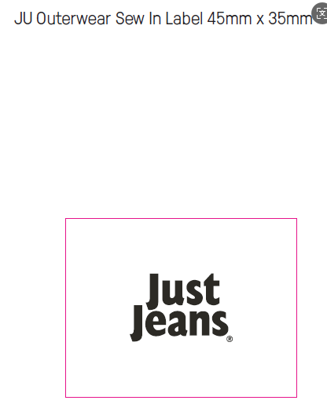
购品种类型 |  |  | 主唛
订购原因：
申购人签名 |  |  | 梁珍
主管签名

 |  |  |  |  |  |  |  |  |  |  |  |  |  | 7939
 |  |  |  |  |  |  |  |  |  |  |  |  |  | 17114
 |  |  |  |  |  |  |  |  |  |  |  |  |  | 35000

